Chi tiết địa chất
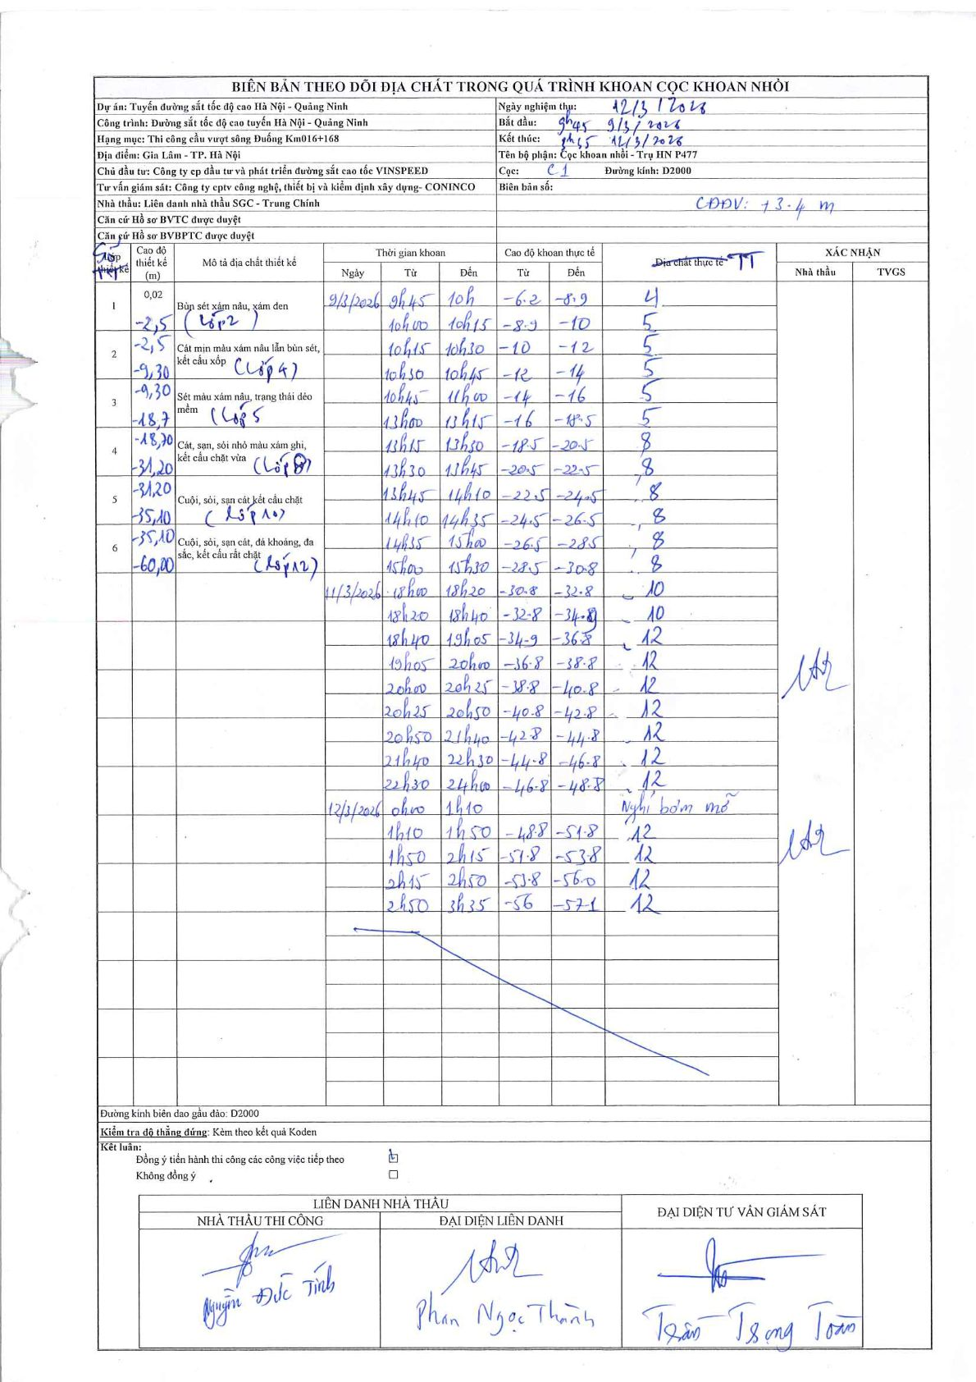
Dự án | Tuyến đường sắt tốc độ cao Hà Nội - Quảng Ninh
Hạng mục | Thi công cầu vượt sông Đuống Km016+168
Tên bộ phận | Trụ HN P477
Số hiệu cọc | C1
Biên bản số
Đường kính | D2000
Bắt đầu thi công | 09:45 09/03/2026
Kết thúc thi công | 03:35 12/03/2026

Địa chất TT | Đường kính | Mô tả lớp thiết kế | Từ (h) | Đến (h) | Cao độ từ | Cao độ đến | T.Gian (h) | Dài (m) | V (m/h) | Ghi chú
4 | D2000 | Cát mịn màu xám nâu lẫn bùn sét, kết cấu xốp | 09:45 09/03/2026 | 10:00 09/03/2026 | -6.2 | -8.9 | 0.25 | 2.7 | 10.8
5 | D2000 | Sét màu xám nâu, trạng thái dẻo mềm | 10:00 09/03/2026 | 10:15 09/03/2026 | -8.9 | -10 | 0.25 | 1.1 | 4.4
5 | D2000 | Sét màu xám nâu, trạng thái dẻo mềm | 10:15 09/03/2026 | 10:30 09/03/2026 | -10 | -12 | 0.25 | 2 | 8
5 | D2000 | Sét màu xám nâu, trạng thái dẻo mềm | 10:30 09/03/2026 | 10:45 09/03/2026 | -12 | -14 | 0.25 | 2 | 8
5 | D2000 | Sét màu xám nâu, trạng thái dẻo mềm | 10:45 09/03/2026 | 11:00 09/03/2026 | -14 | -16 | 0.25 | 2 | 8
5 | D2000 | Sét màu xám nâu, trạng thái dẻo mềm | 13:00 09/03/2026 | 13:15 09/03/2026 | -16 | -18.5 | 0.25 | 2.5 | 10
8 | D2000 | Cát, san, sỏi nhỏ màu xám ghi, kết cấu chặt vừa | 13:15 09/03/2026 | 13:30 09/03/2026 | -18.5 | -20.5 | 0.25 | 2 | 8
8 | D2000 | Cát, san, sỏi nhỏ màu xám ghi, kết cấu chặt vừa | 13:30 09/03/2026 | 13:45 09/03/2026 | -20.5 | -22.5 | 0.25 | 2 | 8
7 | D2000 | Chưa xác định (Lớp 7) | 13:45 09/03/2026 | 14:10 09/03/2026 | -22.5 | -24.5 | 0.42 | 2 | 4.8 | Số hiệu 7 không có trong bảng tra cứu thiết kế
8 | D2000 | Cát, san, sỏi nhỏ màu xám ghi, kết cấu chặt vừa | 14:10 09/03/2026 | 14:35 09/03/2026 | -24.5 | -26.5 | 0.42 | 2 | 4.8
8 | D2000 | Cát, san, sỏi nhỏ màu xám ghi, kết cấu chặt vừa | 14:35 09/03/2026 | 15:00 09/03/2026 | -26.5 | -28.5 | 0.42 | 2 | 4.8
8 | D2000 | Cát, san, sỏi nhỏ màu xám ghi, kết cấu chặt vừa | 15:00 09/03/2026 | 15:30 09/03/2026 | -28.5 | -30.8 | 0.5 | 2.3 | 4.6
10 | D2000 | Cuội, sỏi, sạn cát kết cấu chặt | 18:00 11/03/2026 | 18:20 11/03/2026 | -30.8 | -32.8 | 0.33 | 2 | 6
10 | D2000 | Cuội, sỏi, sạn cát kết cấu chặt | 18:20 11/03/2026 | 18:40 11/03/2026 | -32.8 | -34.8 | 0.33 | 2 | 6
12 | D2000 | Cuội, sỏi, sạn cát, đá khoảng, đa sắc, kết cấu rất chặt | 18:40 11/03/2026 | 19:05 11/03/2026 | -34.8 | -36.8 | 0.42 | 2 | 4.8
12 | D2000 | Cuội, sỏi, sạn cát, đá khoảng, đa sắc, kết cấu rất chặt | 19:05 11/03/2026 | 20:00 11/03/2026 | -36.8 | -38.8 | 0.92 | 2 | 2.18
12 | D2000 | Cuội, sỏi, sạn cát, đá khoảng, đa sắc, kết cấu rất chặt | 20:00 11/03/2026 | 20:25 11/03/2026 | -38.8 | -40.8 | 0.42 | 2 | 4.8
12 | D2000 | Cuội, sỏi, sạn cát, đá khoảng, đa sắc, kết cấu rất chặt | 20:25 11/03/2026 | 20:50 11/03/2026 | -40.8 | -42.8 | 0.42 | 2 | 4.8
12 | D2000 | Cuội, sỏi, sạn cát, đá khoảng, đa sắc, kết cấu rất chặt | 20:50 11/03/2026 | 21:40 11/03/2026 | -42.8 | -44.8 | 0.83 | 2 | 2.4
12 | D2000 | Cuội, sỏi, sạn cát, đá khoảng, đa sắc, kết cấu rất chặt | 21:40 11/03/2026 | 22:30 11/03/2026 | -44.8 | -46.8 | 0.83 | 2 | 2.4
12 | D2000 | Cuội, sỏi, sạn cát, đá khoảng, đa sắc, kết cấu rất chặt | 22:30 11/03/2026 | 24:00 11/03/2026 | -46.8 | -48.8 | 1.5 | 2 | 1.33
12 | D2000 | Cuội, sỏi, sạn cát, đá khoảng, đa sắc, kết cấu rất chặt | 01:10 12/03/2026 | 01:50 12/03/2026 | -48.8 | -51.8 | 0.67 | 3 | 4.5 | Trước đó nghỉ bơm mỡ từ 0h00 đến 1h10
12 | D2000 | Cuội, sỏi, sạn cát, đá khoảng, đa sắc, kết cấu rất chặt | 01:50 12/03/2026 | 02:15 12/03/2026 | -51.8 | -53.8 | 0.42 | 2 | 4.8
12 | D2000 | Cuội, sỏi, sạn cát, đá khoảng, đa sắc, kết cấu rất chặt | 02:15 12/03/2026 | 02:50 12/03/2026 | -53.8 | -56 | 0.58 | 2.2 | 3.77
12 | D2000 | Cuội, sỏi, sạn cát, đá khoảng, đa sắc, kết cấu rất chặt | 02:50 12/03/2026 | 03:35 12/03/2026 | -56 | -57.1 | 0.75 | 1.1 | 1.47

ẢNH BIÊN BẢN GỐC

